V0_1

Statistisches Amt
für Hamburg und Schleswig-Holstein

 |  | STATISTISCHE BERICHTE
 |  | Kennziffer: A I / S 1 - j 19 HH

Bevölkerung in Hamburg
 | am 31.12.2019
- Auszählung aus dem Melderegister -
 | Herausgegeben am: 28. Mai 2020 (Korrektur)

T2_1
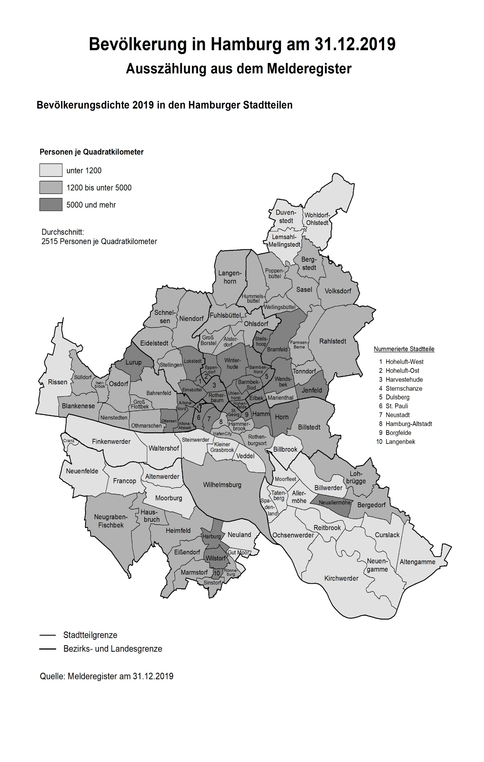
Bevölkerung in Hamburg am 31.12.2019

Auszählung aus dem Melderegister

